Step to follow
 | Detail | Hint | Trả lời
Step 1 - Empathize | Tìm hiểu dataset | Xác định dimension, measure - Dimension là mang tính định tính - Measure: mang tính định lượng, có thể sử dụng để tính toán | Data Dictionary'!A1
 | Đặt và trả lời các câu hỏi | Dựa vào đề bài để trả lời 3 câu hỏi: - Báo cáo dữ liệu này dành cho ai? - Mục đích của báo cáo là gì? - Mong muốn của người xem báo cáo? | 1. Report is created for the Head of Collection (Bộ phận thu hồi nợ) 2. Goal: Debt collection situation from partners of the Bank 3. Aim: + Allocating debt portfolio in the next quarter + Develop suitable cooperation strategy
 | Đánh giá và làm sạch dataset | - Nhiều giá trị null không? - Có giá trị nào bất thường? - Xem định dạng type của dữ liệu có bị nhầm lẫn không? - ... | 1. Change value from column Os_company FBi -> FBI 2. Rounding all Measure column 2 decimals 3. Remove records that have Payment_for_fee > Total_balance
Step 2 - Define | Xác định key goal | Dựa vào bước Empathize | Performance chung tất cả ntn Performance từng đối tác thu hồi nợ ntn?
 | Trả lời những câu hỏi quan trọng | Sử dụng phương pháp logic tree hoặc brainstorming question list | Final project - Layout.pdf
 | Ranking | Chọn lọc từ list trên | Same as above
Step 3 - Ideate | List down Key metrics | - Bạn nên list down metrics theo từng câu hỏi ở bước define. Metrics nào có thể được sử dụng để trả lời (các) câu hỏi đó - Các metrics được sử dụng không giới hạn là những measure có sẵn trong bảng. Bạn có thể tùy ý tạo ra các metrics khác bằng việc tạo các calculated columns và DAX measures trong Power BI | - Total balance - Total payment_for_fee - Total_receivables ( khoản phải thu = balance - khoản đã thu) - Columns Provisions (khoản trích lập dự phòng tính theo Receivable và tuổi nợ) - Total_provisions - Provision rate ( = Total_provisions / Total_receivables * 100%) - Scores ( Tính theo provision rate) Scores = 100 means all debts are from "0-180" debt age Score = 0 means all debts are from "1080+" or "Deadloan" debt age | 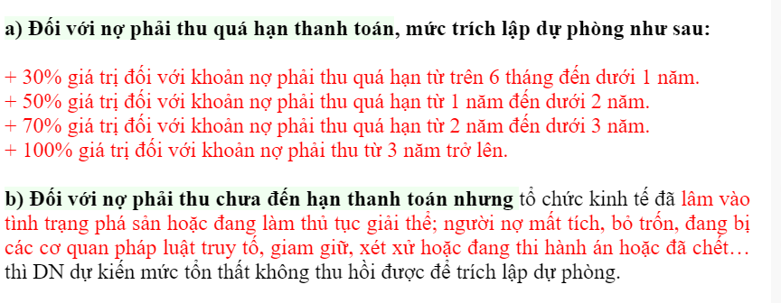 https://ketoanthienung.net/cach-hach-toan-cac-khoan-no-phai-thu-kho-doi.htm
 | Phân chia bố cục báo cáo | Phân chia bố cục cho từng trang báo cáo. Báo cáo không giới hạn số trang, việc lựa chọn làm báo cáo trong 1 trang hay nhiều trang phụ thuộc ở goal và quyết định của bạn. Tuy nhiên, cần lưu ý nếu làm báo cáo nhiều trang, mỗi trang nên có 1 role cụ thể và phục vụ một mục đích cụ thể
Step 4 - Prototype | Xây dựng báo cáo hoàn thiện | - Lựa chọn loại chart phù hợp với các câu hỏi - Cách trình bày, layout từng phần của báo cáo (sắp xếp chart, kích thước,...) - Lựa chọn màu sắc theme báo cáo Phần này được thể hiện ngay ở báo cáo nên các bạn không cần viết câu trả lời cho mục này | x
Step 5 - Review | Đánh giá lại từng phần của báo cáo | Không cần viết câu trả lời vào mục này, các bạn tự review và chỉnh sửa báo cáo của mình. Output gửi đi là output sau khi mọi người review | x

